상품제안서
디셀라 3IN1 멀티 15W 무선 충전거치대(갤럭시+아이폰 공용) | 상품코드: S42735

 |  |  |  |  |  |  | 02-713-8555 | www.synergygift.co.kr
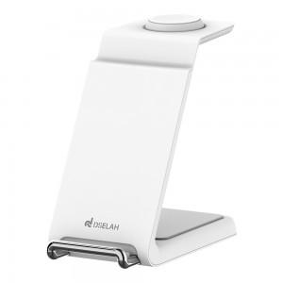

【상세/제작정보】

【인쇄/포장옵션】 | 레이저 / 포장지포장

【공급단가】 | 수량 | 20~ | 50~ | 100~ | 500~ | 1,000~
*VAT별도 | 단가 | 14,100원 | 13,300원 | 12,900원 | 12,130원 | 11,800원

【상품 URL】 | https://www.synergygift.co.kr:443/src/goods_detail.php?gdno=42735

